Solicitud gráfica
 | Área: | Ciencias Naturales |  |  | Fecha:
 | Grado: | 10
 | Título del tema: | Trabajo y energía |  |  | ¿Cuaderno de estudio o recurso? | Recurso
 | Editor: | Diana García |  |  | Motor del recurso | M101

 | Código guión o recurso: | CN_10_05_REC250 | ← Para determinar este código, visite la hoja de Ayuda
 |  |  |  |  | ESPECIFICACIÓN DE ARCHIVOS A ENTREGAR
Núm. | Archivo Shutterstock o ruta en web | Imagen para: | Tipo | Ubicación de la imagen en el recurso M101 | Nombre imagen SMALL | Tamaño imagen SMALL | Nombre imagen ZOOM | Tamaño imagen ZOOM | Descripción | Observaciones
IMG01 | ilustración | Recurso M101 | Ilustración | Contenido | CN_10_05_REC250_IMG01n.png | 286 x 286 px | CN_10_05_REC250_IMG01a.png | 500 x 500 px | Carro en descenso | 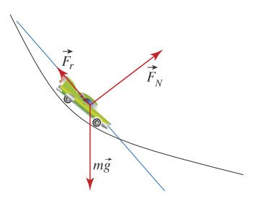 Ilustrar similar. Cambiar el tipo de carro para que no quede igual.

